Bonnes pratiques
Année | Région / Entité | Bonnes pratiques / Fiche référence / Rex | Nom | Sujet | Chantier ou site concerné | Support (kizéo bien vu / mail / fiche référence / fiche bonne pratique) | Remarques
2025 | AUV | Bonnes pratiques | DIAS José | Protection bas SODECO | RAN92E | 2025.01.22_DIAS_Protection bac SODECO
2025 | AUV | Bonnes pratiques | ROUTUROU Baptiste | Intervention sur un accident PL/VL | RAN92E | 2025.01.22_ROUTUROU_CELLE_Bonne réaction face à un accident
2025 | AUV | Bonnes pratiques | DIAS José | Création de chanfrein en enrobés à froid pour le passage des usagers PMR. | RAN92E | 2025.02.07_DIAS_Chanfrein enrobés à froid
2025 | RL | Bonnes pratiques | EL KETTANY Ismail | Utilisation de cones rétractables | RAO89C | 250127_RL_RAO89C_EL KETTANY - Cones rétractables
2025 | RL | Bonnes pratiques | EL KETTANY Ismail | Mise en place de dale anti-pollution devant une cuve à gasoil pour parrer d'éventuelles projections | RAO89C | 250127_RL_RAO89C_EL KETTANY - Kit antipoll devant cuve
2025 | LHL | Bonnes pratiques | CHAPON Julien | Utilisation d'une pelle 323 avec peson, ce qui permet de faire partir les camions avec la charge autorisée. Permet d'optimiser les transports et d'etre en conformité | RAO1BD | 250218_LHL_RAO1BD_CHAPON - N°1 Médicaments
2025 | RL | Bonnes pratiques | FESSAGUET Adrien | Misen en place de lisses escamotables entre les cones de chantier pour fermer le chantier aux cyclistes | RAL14C | 250217_RL_RAL14C_FESSAGUET - Lisses retractables
2025 | RL | Bonnes pratiques | JARRET Mickael | Mise en place du panneau "contournez le chantier, pas les regles" | RAL1EC | 2025-04-23_visite_RAL1EC_BOURRUST
2025 | RL | Bonnes pratiques | BOURRUST Titouan | Test d'un casque à visiere dans les équipes SVV pour plus e protection lors de l'utilisation de la découpeuse | RAO93C | 2025-02-06_visite_RAO93C_BOURRUST LAURENT
2025 | AUV | Bonnes pratiques | CHAFFRAIX Loic | Achat et utilisation d'une clé dynamométrique pourle montage d'un collier de prise en charge, au couple de serrage indiqué par le fabriquant. | RAP26K | 2025.05.22_CHAFFRAIX_Achat et utilisation d'une clé dynamométrique | Coût = 170€ | 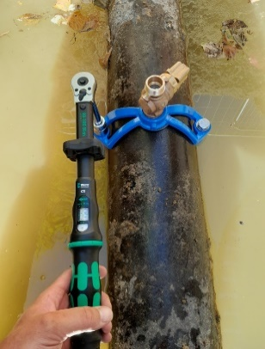 | 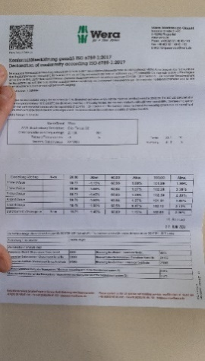
2025 | RL | Bonnes pratiques | DE JESUS DIAS Carlos | Rallongement du passage piétons | RAO28C | Photo lors d'une visite (C. DUCOTTET)
2025 | RL | Bonnes pratiques | DE JESUS DIAS Alfredo | Armoire fermée à clé pour la découpeuse thermique : évite les vols et l'utilisation par des utilisateurs non formés | RAO93C | [Visite Encadrant] RAO93C LYON 7 - Parc Blandan VRD du 19/06/2025 | Fait maison
2025 | RL | Bonnes pratiques | DE ARAUJO Paulo | Rétrécissement des pistes cyclable : mise en place d'un homme-trafic pour les cyclistes | RAO13C | Photo lors d'une visite (C. DUCOTTET)
2025 | LHL | Bonnes pratiques | VALOT Baptiste | Mise en place de scotch sur les tampons pour la colle et gravillonage afin de les protéger. | RAM17D | Photo lors d'une visite (C. DUCOTTET)
2025 | RL | Bonnes pratiques | DA ROCHA Paulo HEYRAUD Baptiste | Coopération avec NGE Transition pour valorisation déblais et réutilisation terre végétale. | RAO1IC | Remontée 1/4 d'heure
2025 | RL | Bonnes pratiques | CHUPIN Yannick | Utilisation de GBA plastique auto lestées. Aide au maintien d'un bon balisage. | RAO28C | Remontée 1/4 d'heure
2025 | AIN | Bonnes pratiques | BLANCHET Florent | Balisage avec des barrières du bornage du terrain. Les hautes herbes empêchaient leur visibilité. Pour éviter de rouler dessus, l'installation de barrières de chantier s'est trouvé efficace avec une meilleure délimitation. | RAN88A | 250623_AIN_RAN88A_BLANCHET - Balisage bornage
2025 | AUV | Bonnes pratiques | CHASSAGNOL Florian | Suite aux périodes de chaleurs intenses, les équipes ont installé la roulotte dans une zone ombragée, cependant la chaleur pénètre à l'intérieur et empêche la prise de repas dans un local qui doit être frais. De ce fait, il a été décidé d'investir dans un climatiseur mobile TROTEC PAC 2100X dont les essais sont concluants. Puissance : 2,1kWh | RAP58E | 2025.07.03_RAP58E_Mise en place d'une clim mobile | 300€ HT | 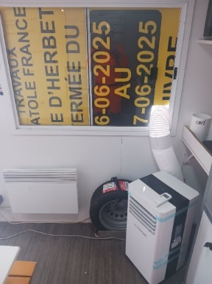
2025 | AUV | Bonnes pratiques | CHASSAGNOL Florian | Achat de lèves plaques d'égoutier : LEBORGNE LEVE TAMPONS TELECOM NANOVIB | RAN92E | 2025.06.18_RAN92E_Achat lève plaque d'égoutier | 300€ HT / U | 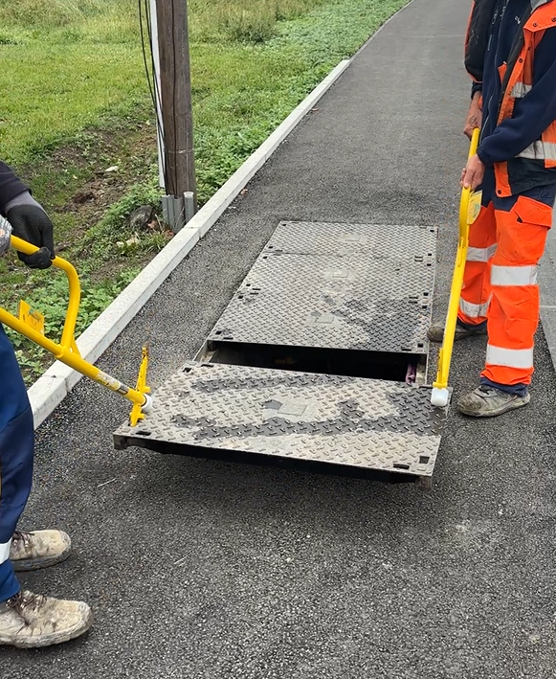
2025 | RL | Bonnes pratiques | COUTURIER Falvien | Pour le rangement des panneaux de chantier inutilisés, faire des montages type SADE sur les containers pour pouvoir accrocher les panneaux (2 tiges fixées sur le container) | RAP14D | 250918_LHL_RAP14D_COUTURIER - N°6 ECO CONDUITE
2025 | LHL | Bonnes pratiques | BERAUD Maxence | Lors de travaux autour d'un tram en fonction, nous avons mis en place des gabarits en bordure de quai tram pour éviter tout problème du coup d'arc ou d'accrochage de cable. | RAP65D | 250821_RL_RAP65D_BERAUD - N°9 Trappes |  | 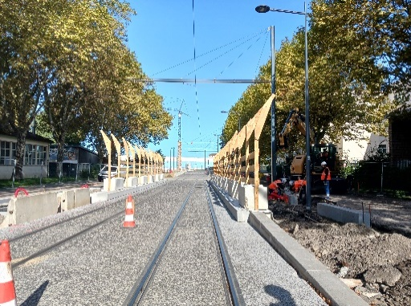
2025 | LHL | Bonnes pratiques | CHAPON Julien | Les nouvelles chaussures de sécurité maintiennent bien le pied. | RAO1GD | 250926_LHL_RAO1GD_CHAPON - Chaussures de sécu | 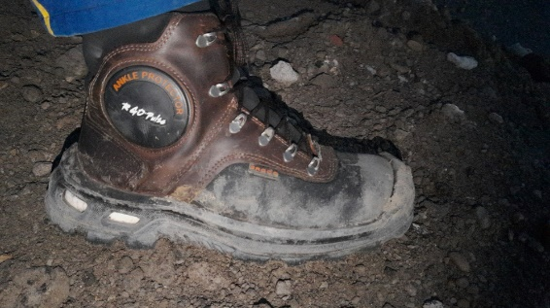
2025 | RL | Bonnes pratiques | MONIN Adrien CHUPIN Yannick | Mise en place tapis sur quai bus provisoire validé par le client. | RAO28C
2025 | RL | Bonnes pratiques | MONIN Adrien CHUPIN Yannick | Pose de bordures : 2 OS en "formation pose" par le CE | RAO28C
2025 | RL | Bonnes pratiques | MONIN Adrien DE JESUS DIAS Alfredo | Pour application du Sault Brenaz, pas de point d'eau proche. Utilisation de la tonne à eau en l'équipant d'une pompe vide cave et d'un tuyau | RAO93C | 251014_RL_RAO93C_MONIN DE JESUS DIAS A. - N°13 KIZEO
2025 | RL | Bonnes pratiques | HEYRAUD Baptiste DA ROCHA Paulo JEAN VICTOR Emma | Impression et affichage des visites QSSE pour suivi et prise en compte des diverses remarques | RAO1IC | 251023_RL_RAO1IC_HEYRAUD DA ROCHA JEAN VICTOR - N°13 KIZEO
2025 | AIN | Bonnes pratiques | BOURRUST Titouan | Sur un camion neuf MAN des boutons de "raccourcis" (start stop, warning) sont présents dans le bas de la portière. Cela évite au conducteur PL de remonter dans sa cabine pour les activer. |  | 251104_AIN_BOURRUST- Boutons raccourcis portière PL
2025 | RL | Bonnes pratiques | RONZE Alexandre DE OLIVEIRA GONCALVES Jorge ZAIR Nordine | Utilisation d'aimant pour lever les tôles de passage. | RAN63C | 251106_RL_RAN63C_RONZE DE OLIVEIRA GONCALVES ZAIR - N°13 Levage 251030_RL_RAN63C_RONZE - Aimant tôles passage |  | 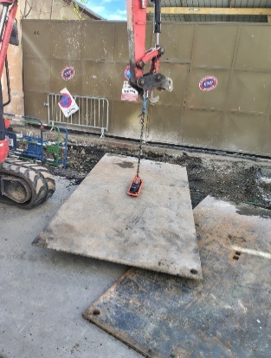
2025 | RL | Bonnes pratiques | RIBEIRO Pierre | Levage et élingage en sécurité Vérification cmu Vérification état générale Vérification date de péremption Ne jamais rester ou passer sous la charge Utilisation d'une perche ou corde pour guidage de la charge Contrôle des chaînes chaque année | RAP63D | 251117_RL_RAP63D_RIBEIRO - Levage
2025 | LHL | Bonnes pratiques | CHAPON Julien | utilisation d une pelle 323 équipé d un peson et d un système 2d > pour le peson : Dans le tableau de bord de la machine l'ordinateur pèse chaque godet verser dans le camion et les aditionne jusqu'au poids souhaité. Les camions parte au poids autoriser . Pas de surcharge , optimisation du transport. > pour le 2d le chauffeur est autonome dans sont terrassement. Du poste de conduite il peut géré sont nivellement en Z et créé une pente .( comme.un laser rotatif ) | RAO1BD | 250218_LHL_RAO1BD_CHAPON - Pelle avec peson et système 2D
2025 | LHL | Bonnes pratiques | CHAPON Julien | Autocollant vu sur des machine type mecalac , pelle de la société Cegelec (43) coller devant chaque porte des engins. en ayant l autocollant devant les yeux avant chaque montée ou descente de l engin ceci evite souvent d'oublier de descendre en 3 point d appui . | RAO1BD | 250307_LHL_RAO1BD_CHAPON - Autocollant 3pts appui |  | 